はじめに
材料_P1 非ＥＤＩ用

本Excelは、以下の条件に全て該当する場合に限り利用が可能です

【弊社指定場所】
・ｓＤＯＣ１Ｆ－Ａ資材センター
・ｓＤＯＣ１Ｆ－Ｃ物品センター
・ｓＤＯＣ４Ｆ－Ｂ基地局修理
・ＮＥＣ府中事業場
・セレスティカ・ジャパン宮城事業所
（１） | 弊社発注番号が「P1」で始まる概算発注書兼見積依頼書、注文書（PDF・紙）を受領されているお取引先様
 | ※「P2」で始まる注文書の場合は、労務専用のExcelをご利用下さい

（２） | 弊社からE-Mailまたは郵送、FAXで概算発注書兼見積依頼書、注文書を受領されているお取引先様
 | ※EDI（WEB）で注文データを受領されているお取引先様は本ファイルはご利用になれますが
 | 注文データの引用が出来ませんので推奨はしておりません。

（３） | 弊社より現地直送（弊社指定場所納品以外）で搬入をお願いしている案件
 | ※弊社指定場所へ納品を願いしている案件は、従来と同様に現品及び弊社納品書にて納品を行って下さい

【最新版のExcel入力ファイル】
 | ・以下URLより最新版のファイルをダウンロードの上、ご利用下さい
 | https://www.nesic.co.jp/shizai/shizai_shitei.html |  |  |  | 改版日 | 2020-06-08

【入力対象Sheet】
① | 提出企業情報
② | 納品一覧表 |  | ⇒①の入力情報が反映されます

【Excel版の納品手続きが開始に当たっての変更点】
 | ・従来、紙またはPDFにてご提出を頂いておりました納品確証書類については、注文時期に関わらず弊社への提出は今後一切不要です
 | ※納品確証書類：弊社指定納品書、貴社納品書、送り状、受領書等

【弊社指定場所への搬入案件の対応方法について】
 | ・従来と変更はありません。現品と弊社指定納品書、貴社納品書（必要に応じて）を併せて納入して下さい。
 | 現品受入時に弊社納品書に記載されているQRコードにて検収処理をさせて頂きます。
 | 本Excelのご提出は不要です。

【よく頂くお問合せ】
 | ・各お取引先様から今まで頂戴しておりますお問合せについては、以下にまとめさせて頂いておりますのでご活用下さい。
 | https://www.nesic.co.jp/shizai/b8iddf00000013lk-att/qac.xlsx
 | ・閲覧制限有り（パスワードについては、弊社より案内させて頂いておりますメールをご覧ください）

【本Excelの提出先／問合せ先】
 | ファイルを保存する際はファイル名の重複を避けるため、下記ルールでファイル名を設定してください。
 | 詳細はファイル名称ルールをご確認ください。
 | ファイル名を変更せずに保存を行うと他社様とのファイルと混同し、弊社検収作業に重大な影響を与え、検収漏れなどにつながる可能性がございます。
★ファイル名保存ルール★
【 貴社取引先コード8桁－日付―時間ー当初ファイル名 】
記載例： 12M60120-0417-1200r-nouhin_edi_03.xlsx

 | 注文書、納品書に弊社担当者情報が記載されていますのでご確認の上、ご対応願います。
 | またE-Mailで注文書等を送付させて頂いている場合は、そちらをご参照下さい。

 | 上記にて問合せ先の調べ方がご不明の場合は、以下までお願いします。
 |  | NEC ネッツエスアイ株式会社
 |  | 調達本部 調達オペレーショングループ
 |  |  | TEL：03-6699-7025
 |  |  | E-Mail： | hard-tehai@dm.nesic.com

入力方法
本処理の対象は、現地直送案件に限ります。
当社指定倉庫（資材センター、府中、宮城）案件は対象外です
MAX2,000件まで登録可能です
作業手順 | 作業内容
1 | Sheet「提出企業情報」を入力して下さい
 | ※全項目入力必須です
2 | Sheet「納品一覧表」に以下入力をして下さい
 | Ｂ列：納品キー番号 ～ Ｓ列：備考 まで入力をお願いします
 | ※詳細は、Sheet「項目一覧」を参照下さい
3 | Ｖ列：納品キー番号チェック に”Ｂ列：納品キー番号が正しく入力されて いません”と表示されている場合、Ｂ列「納品キー番号」の入力値が正しく ありませんので入力または修正を行って下さい
4 | Ｔ列：納入数量チェック に”Ｎ列：納入数量を見直して下さい”と表示されている 場合、Ｎ列「納入数量」の入力値が正しくありませんので入力または修正を 行って下さい
5 | Ｕ列：分納チェック に”分納”と表示されている場合、分納納入登録されています。 Ｎ列：納入数量が正しいか今一度ご確認をお願いします。 ※エラーではありません
6 | Ｙ列：納入予定月前納入 に”Ｒ列に理由を入力して下さい”と表示されている 場合、Ｒ列「納入予定月前納入の理由」に納入月が変更になった理由を入力して 下さい
7 | Ｖ列、Ｔ列、Ｙ列に全行エラーコメントが表示されていなければ完了です
8 | 本Excelファイルを調達本部 調達オペレーショングループ担当者まで E-Mailでご提出下さい ※ご提出の際、必ず”貴社管理責任者”を宛先に含めて送信願います
 | ※提出先は、Sheet「はじめに」を参照して下さい

提出企業情報
全項目入力必須になります

【取引先ＣＤの確認方法：８桁の英数字コード】
（材料）
・注文書：左上箇所 ⇒貴社取引先コード欄
・納品書：左下箇所 ⇒貴社名の左に記載
（ＥＤＩ）
・出荷回答情報のＤ列：受注者コードが
取引先ＣＤになります
入力の際、「0」ゼロ、「O」オーの入力間違いに
注意して入力をお願いします
取引先CD | 未入力
会社名 | 未入力
所属 | 未入力
役職 | 未入力
名前 | 未入力
TEL | 未入力
E-Mail | 未入力

お取引先各位
個人情報の取扱について
ご提出いただいた個人情報については、弊社個人情報保護方針に則り、下記の通り取り扱います。
同意いたいだいた上、ご記入くださいますようお願いいたします。
１）本Excelに含まれる個人情報は、弊社および弊社グループ会社より貴社 へのご連絡等、お取引を行うために使用致します。
２）第三者への提供・委託はありません。
３）ご提出いただいた個人情報の開示や、その開示した情報の訂正・削除をご要求される場合、また苦情及びご相談については
下記弊社調達担当者までご連絡下さい。
NECネッツエスアイ（株） 調達本部 TEL 03-6699-7025
本件個人情報の取扱責任者 弊社調達担当執行役員

納品書兼検査表
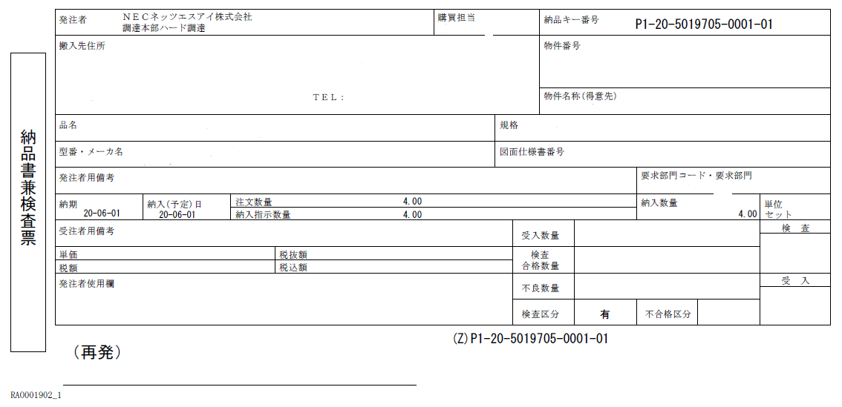
Ｂ列：納品キー番号にコピー＆ペーストして入力して下さい

【コピー＆ペーストする際の注意事項】
コピーする際、末尾一桁がコピーされないケースがあります。
その場合、そのままSheet「納品一覧表」に貼り付けると
入力エラーになります。その際はペースト後、末尾一桁を
手動入力して下さい

過去に一部納入済の場合、残数は
記載数量と異なる場合があります

Ｃ列：確定納期に該当します
Ｈ列：注文数量に該当します

入力例
Ｂ列
「納品書兼検査表」の右上に記載されている21桁のコードをコピー＆ペーストして下さい
Ｃ列、Ｏ列
・Ｃ列：納期回答
を入力
・Ｏ列：実際の
納入日を入力
例：20200415
Ｈ列、Ｉ列、Ｎ列
・Ｈ列：全受注数量入力
・Ｉ列：前回までの出荷
済総数
・Ｎ列：今回の納入数量
を入力
Ｐ列、Ｑ列
運送会社、送り状番号を納品確証の代替として入力
Ｒ列
納入月が回答納期に対して月単位で前倒しになっている場合は理由を入力
Ｔ列～Ｙ列
エラーメッセージが表示されている場合は指摘項目を修正して下さい
番号 | 納品キー番号 | 確定納期 | 注文数量 | 既出荷数 | 残数 | 納入数量 | 納入日 | 運送会社 | 送り状番号 | 納入予定月前納入の理由 | 備考 | 納入数量チェック | 分納チェック | 納品キー番号チェック | 納入予定月前納入チェック
1
2
3
4
5
6
7
8
9
10
11
【禁止事項】
・Sheet名の変更は絶対禁止とします
・Sheet「納品一覧表」への行／列の挿入、削除、結合は全体禁止とします。
・Sheet「納品一覧表」をコピーした上での別シートの作成、別Excelファイルの作成による
改版は、絶対禁止とします。
12
13
14
15
16
17
18
19
20
21
22
23
24
25
26
27
28
29
30

ファイル名称ルール
【ファイル名称ルール】

 | ・ファイルを保存する際はファイル名の重複を避けるため、下記ルールでファイル名を設定してください。

 | ・ファイル名を変更せずに保存を行うと他社様とのファイルと混同し、弊社検収作業に重大な影響を与え、検収漏れなどにつながる可能性がございます。
★ファイル名保存ルール★
【 貴社取引先コード8桁－日付―時間ー当初ファイル名 】
記載例： 12M60120-0417-1200r-nouhin_edi_03.xlsx

 |  | ※ファイルは、５種類ありますので当初ファイル名は、５パターンあります。末尾に「_03」等の版数が付きます。
 |  |  | 労務EDI用 | r-nouhin_edi.xlsx
 |  |  | 労務非EDI用 | r-nouhin_manual.xlsx
 |  |  | 労務B伝事前取引用 | r-nouhin_manual_yi.xlsx
 |  |  | 材料EDI用 | h-nouhin_edi.xlsx
 |  |  | 材料非EDI用 | h-nouhin_manual.xlsx

 | 【記載時のポイント】
 |  | ・ファイル名は、全て半角で入力して下さい。
 |  | ・取引先コードが不明な場合は、以下確認方法を参照下さい。
 |  | ・取引先コード、日付、時間の間にはハイフン（－）を付けてください。上記記載例は4月17日12時00分に保存をかけたことを意味しています。
 |  | ・もし異なるファイルの保存日時が同一になる場合は、時間の後に何らかの文字を 追加し、ファイル名が重複しない様にお願いいたします。

【取引先ＣＤの確認方法：８桁の英数字コード】
（材料）
・注文書：左上箇所 ⇒貴社取引先コード欄
・納品書：左下箇所 ⇒貴社名の左に記載
（労務）
・注文書：左上箇所 ⇒貴社名の下に記載
・納品書：左下箇所 ⇒貴社名の下に記載

